2018_data
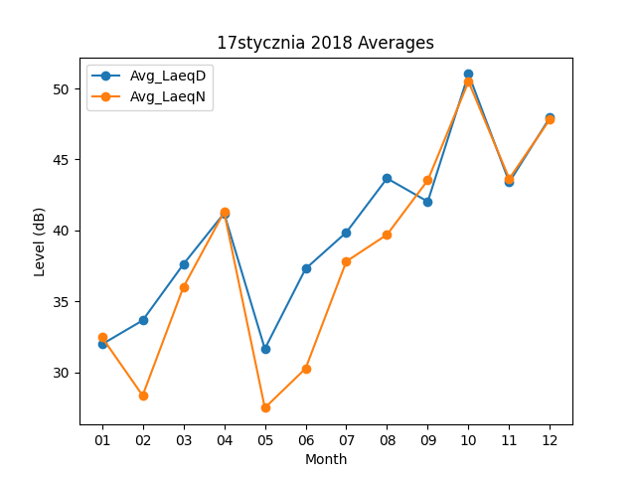
Month | Avg_LaeqD | Avg_LaeqN
01 | 31.977419355 | 32.483870968
02 | 33.660714286 | 28.367857143
03 | 37.616129032 | 36.003225806
04 | 41.206666667 | 41.303333333
05 | 31.661290323 | 27.503225806
06 | 37.3 | 30.273333333
07 | 39.864516129 | 37.816129032
08 | 43.667741935 | 39.703225806
09 | 42.03 | 43.533333333
10 | 51.022580645 | 50.480645161
11 | 43.396666667 | 43.646666667
12 | 47.961290323 | 47.835483871

